Taul1
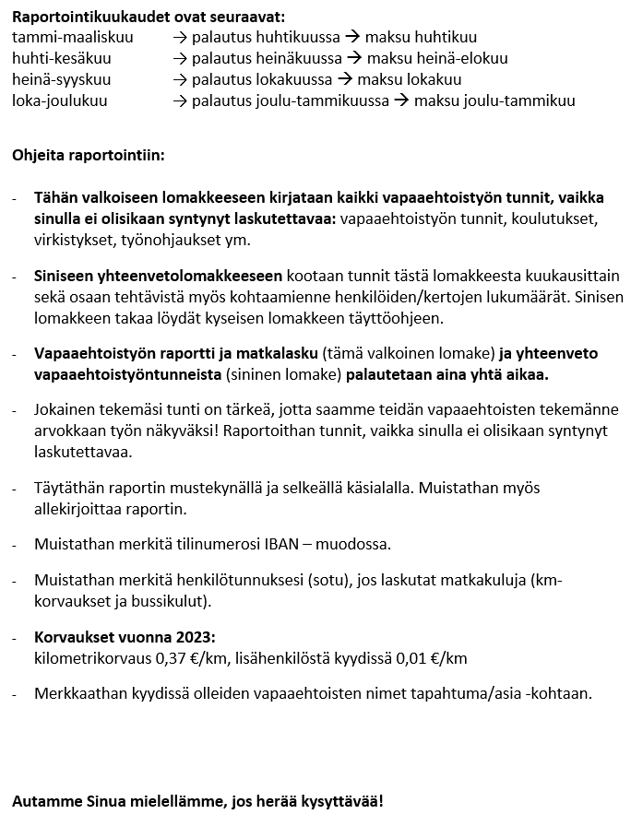
VAPAAEHTOISTYÖN RAPORTTI JA MATKALASKU

Vapaaehtoistyöntekijän nimi:
Henkilötunnus:
Tilinumero IBAN-muodossa:

Hyväksyn tietojeni käsittelyn Neuvokkaan vapaaehtoisten raportti- ja matkakulukorvaushakemusten tietosuojaselosteen mukaisesti. Tietosuojaseloste on nähtävissä osoitteessa www.kansalaistalorovaniemi.fi/tietosuojaselosteet .

pvm | tapahtuma/asia | työaika tunteina | kilometrit | matkus-tajien luku-määrä | matkusta-jat kyy-dissä / km | linja-auton lipun hinta | kulut yhteensä €

 |  |  |  |  |  |  | 0
 |  |  |  |  |  |  | 0
 |  |  |  |  |  |  | 0
 |  |  |  |  |  |  | 0
 |  |  |  |  |  |  | 0
 |  |  |  |  |  |  | 0
 |  |  |  |  |  |  | 0
 |  |  |  |  |  |  | 0
 |  |  |  |  |  |  | 0
 |  |  |  |  |  |  | 0
 |  |  |  |  |  |  | 0
 |  |  |  |  |  |  | 0
 |  |  |  |  |  |  | 0
 |  |  |  |  |  |  | 0
 |  |  |  |  |  |  | 0
 |  |  |  |  |  |  | 0
 |  |  |  |  |  |  | 0
 |  |  |  |  |  |  | 0
 |  |  |  |  |  |  | 0
 |  |  |  |  |  |  | 0
 |  |  |  |  |  |  | 0
 |  |  |  |  |  |  | 0
 |  |  |  |  |  |  | 0
 |  |  |  |  |  |  | 0
 |  |  |  |  |  |  | 0
 | Yhteensä | 0 | 0 | 0 | 0 | 0 | 0

Paikka ja aika: |  |  | Allekirjoitus:

Neuvokas täyttää:

Tark. Hyv. Tili 32886 Vapaaehtoisten matkakulut €
Tallennettu maksuihin: ___ / ___ 202 Eräpäivä: ___ / ___ 202

